AYU_SEYBAPLAYA
MAPA DE LOS RESULTADOS DE LA ELECCIÓN DE AYUNTAMIENTOS

AYUNTAMIENTO DE SEYBAPLAYA |  |  |  |  |  |  |  |  |  |  | Resultados con base en los resultados de los cómputos municipales de los Consejos Electorales Municipales y, en su caso, Distritales y las resoluciones de los cómputos jurisdiccionales.
VAXCAMPECHE | PT | PVEM | MOVIMIENTO CIUDADANO | MORENA | PES | RSP | FXM |  | CANDIDATOS/AS NO REGISTRADOS/AS | VOTOS NULOS | VOTACIÓN T. EMITIDA
453 | 3,565 | 3,887 | 354 | 20 | 50 | 0 | 5 | 357 | 0 | 244 | 8,935

PAN | PRI | PRD | PRI |  |  |  |  |  | GANADOR
3,373 | 192 |  | 321 | 252 | 3,314

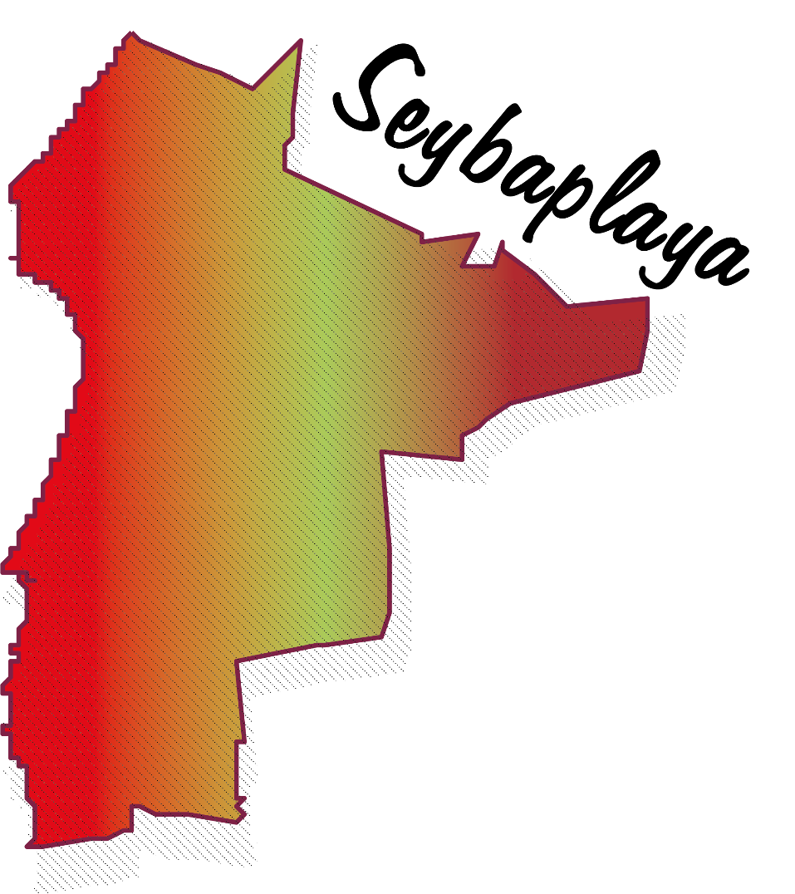
LISTA NOMINAL |  | 12,016
SECCIONES |  | 9
CASILLAS |  | 22

PARTICIPACIÓN CIUDADANA |  | 74.3592%
ABSTENCIONISMO |  | 25.6408%

